16년 7월 월례보고
(7월)월례보고서
번 호 | 평의 회명 | Pr수 | 행동단원 |  |  |  |  |  | 협조단원 |  |  |  |  |  | 출석사항 |  |  | 평의회 출석 |  | 평일 미사 | 묵주 기도 | 십자가 의 길 | 소성모 일도 | 성체 조배 | 성경읽고쓰기 |  | 시복시성 청원기도 | 소외가정 어려움 돌봄 | 가정 기도
 |  |  | 남 | 여 | 계 | 증감 | 쁘레 또리움 | 증감 | 남 | 여 | 계 | 증감 | 아뜌 또리움 | 증감 | 간부 (%) | 의원 (%) | 전체 (%) | 전월 (명) | 금월 (명) |  |  |  |  |  | 읽기 (시간) | 쓰기 (시간) | 순교자 (회)
1 | 옥포1Cu | 11 | 27 | 53 | 80 | -3 | 0 | 0 | 18 | 29 | 47 | 1 | 0 | 0 | 100 | 77 | 79 | 4 |  | 753 | 24,366 | 5 | 0 | 167 | 87 | 176 | 333
2 | 옥포2Cu | 12 | 27 | 71 | 98 | 0 | 0 | 0 | 13 | 41 | 54 | 2 | 2 | 0 | 100 | 83 | 84 | 4 |  | 564 | 18,573 | 5 | 132 | 81 | 153 | 143 | 1,077
3 | 옥포3Cu | 10 | 22 | 55 | 77 | 0 | 2 | 0 | 9 | 29 | 38 | 1 | 1 | 0 | 100 | 81 | 80 | 4 |  | 637 | 20,009 | 1 | 98 | 86 | 112 | 229 | 1425 | 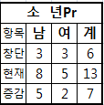
4 | 장승포 Cu | 13 | 57 | 63 | 120 | -3 | 2 | 0 | 17 | 55 | 72 | 0 | 2 | 0 | 100 | 79 | 87 | 3 |  | 577 | 36,720 | 16 | 91 | 200 | 243 | 592 | 1,392
5 | 지세포 Cu | 6 | 14 | 32 | 46 | -1 | 2 | 0 | 8 | 33 | 41 | -3 | 1 | 0 | 75 | 70 | 71 | 3 |  | 389 | 13,435 | 26 | 81 | 8 | 38 | 221 | 683
전체 | 합계 | 52 | 147 | 274 | 421 | 0 | 6 | 0 | 65 | 187 | 252 | 1 | 6 | 0 |  |  |  | 18 | 0 | 2,920 | 113,103 | 53 | 402 | 542 | 633 | 1,361 | 4,910 | 0 | 0

번 호 | 주 요 사 항 |  |  |  |  |  |  |  |  |  |  |  |  |  |  |  |  | 회 계 보 고 |  |  |  |  |  |  |  |  | Pr 1.1.1운동
 | 평의 회명 | 주회 요일 |  | 주회 시간 |  | 회합실 |  | 행사 |  |  | 교육 및 피정(명) |  |  |  | 순방 |  |  | 총수입 |  |  | 지출 |  |  | 잔액 |  |  | 예비자 입교 | 쉬는이 회두 | 레지오 입단
1 | 옥포1Cu | 2번째 금요일 |  | 20:10:00 |  | 1층강당 |  | / |  |  |  |  |  |  | 1회 |  |  | 1,930,000 |  |  | 256,000 |  |  | 1,573,300 |  |  | 0 | 1 | 0
2 | 옥포2Cu | 2번째 화요일 |  | 20:10:00 |  | 1층강당 |  | / |  |  |  |  |  |  | 1회 |  |  | 4,194,380 |  |  | 644,880 |  |  | 3,549,500 |  |  | 0 | 0 | 0
3 | 옥포3Cu | 2번째 목요일 |  | 20:10:00 |  | 1층강당 |  | / |  |  |  |  |  |  | 2 회 |  |  | 1,859,240 |  |  | 425,000 |  |  | 1,434,240 |  |  | 1 | 1 | 0
4 | 장승포 Cu | 2번째 금요일 |  | 20:00:00 |  | 강당 |  | / |  |  |  |  |  |  | 0회 |  |  | 1,869,905 |  |  | 679,000 |  |  | 1,208,905 |  |  | 0 | 0 | 0
5 | 지세포 Cu | 2번째 금요일 |  | 20:00:00 |  | 강당 |  | / |  |  |  |  |  |  | 회 |  |  | 1,375,875 |  |  | 67,000 |  |  | 1,308,875 |  |  | 3 | 4 | 1

16년 5월 월례보고
(5월)월례보고서
번 호 | 평의 회명 | Pr수 | 행동단원 |  |  |  |  |  | 협조단원 |  |  |  |  |  | 출석사항 |  |  | 평의회 출석 |  | 평일 미사 | 묵주 기도 | 십자가 의 길 | 소성모 일도 | 성체 조배 | 성경읽고쓰기 |  | 시복시성 청원기도 | 소외가정 어려움 돌봄 | 가정 기도
 |  |  | 남 | 여 | 계 | 증감 | 쁘레 또리움 | 증감 | 남 | 여 | 계 | 증감 | 아뜌 또리움 | 증감 | 간부 (%) | 의원 (%) | 전체 (%) | 전월 (명) | 금월 (명) |  |  |  |  |  | 읽기 (시간) | 쓰기 (시간) | 순교자 (회)
1 | 옥포1Cu | 11 | 27 | 56 | 83 | -2 | 0 | 0 | 17 | 26 | 43 | -3 | 0 | 0 | 100 | 80 | 81 | 4 |  | 623 | 21,985 | 5 | 0 | 124 | 105 | 99 | 238
2 | 옥포2Cu | 12 | 27 | 70 | 97 | -1 | 0 | 0 | 13 | 39 | 52 | 3 | 2 | 0 | 100 | 83 | 84 | 4 |  | 434 | 14,375 | 4 | 126 | 48 | 91 | 126 | 1,151
3 | 옥포3Cu | 10 | 16 | 52 | 68 | 0 | 1 | 0 | 8 | 24 | 32 | 0 | 1 | 1 | 75 | 68 | 68 | 4 |  | 484 | 17,791 | 0 | 94 | 72 | 141 | 267 | 596 | 
4 | 장승포 Cu | 13 | 58 | 66 | 124 | 1 | 2 | 0 | 18 | 56 | 74 | -2 | 2 | 0 | 75 | 87 | 86 | 3 |  | 532 | 33,457 | 3 | 81 | 172 | 172 | 119 | 1,459
5 | 지세포 Cu | 6 | 15 | 32 | 47 | 0 | 2 | 0 | 8 | 36 | 44 | -1 | 1 | 0 | 100 | 87 | 89 | 2 |  | 352 | 12,305 | 51 | 75 | 37 | 48 | 21 | 483
전체 | 합계 | 52 | 143 | 276 | 419 | -2 | 5 | 0 | 64 | 181 | 245 | -3 | 6 | 1 |  |  |  | 17 | 0 | 2,425 | 99,913 | 63 | 376 | 453 | 557 | 632 | 3,927 | 0 | 0

번 호 | 주 요 사 항 |  |  |  |  |  |  |  |  |  |  |  |  |  |  |  |  | 회 계 보 고 |  |  |  |  |  |  |  |  | Pr 1.1.1운동
 | 평의 회명 | 주회 요일 |  | 주회 시간 |  | 회합실 |  | 행사 |  |  | 교육 및 피정(명) |  |  |  | 순방 |  |  | 총수입 |  |  | 지출 |  |  | 잔액 |  |  | 예비자 입교 | 쉬는이 회두 | 레지오 입단
1 | 옥포1Cu | 2번째 금요일 |  | 20:10:00 |  | 1층강당 |  | / |  |  | 2단계 기사교육 1명 성모의 밤 명 |  |  |  | 1회 |  |  | 1,607,250 |  |  | 394,250 |  |  | 1,213,000
2 | 옥포2Cu | 2번째 화요일 |  | 20:10:00 |  | 1층강당 |  | / |  |  | 2단계 기사교육 2명 성모의 밤 명 |  |  |  | 1회 |  |  | 4,150,060 |  |  | 602,000 |  |  | 2,946,060
3 | 옥포3Cu | 2번째 목요일 |  | 20:10:00 |  | 1층강당 |  | / |  |  | 2단계 기사교육 1명 성모의 밤 43명 본당의날 33명 |  |  |  | 2회 |  |  | 1,902,030 |  |  | 571,290 |  |  | 1,330,740 |  |  | 1 | 0 | 0
4 | 장승포 Cu | 2번째 금요일 |  | 20:00:00 |  | 강당 |  | / |  |  | 성모의 밤 명 |  |  |  | 회 |  |  | 1,330,107 |  |  | 351,000 |  |  | 920,107
5 | 지세포 Cu | 2번째 금요일 |  | 20:00:00 |  | 강당 |  | / |  |  | 성모의 밤 명 |  |  |  | 1회 |  |  | 1,110,875 |  |  | 347,400 |  |  | 905,875

4월 월례보고서(A4)
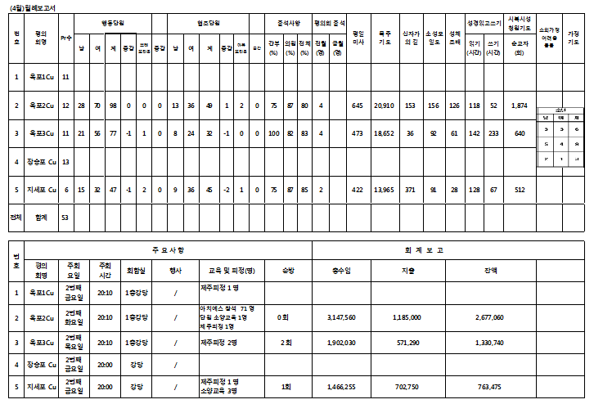

3월 월례보고서(A4)
